Úlohy
1. Z údajov na hárku Kontingenčná tabuľka vytvorte kontingenčnú tabuľku a odpovedzte na nasledovné otázky:
a) celkový príjem členov domácností v meste |  | 15269
b) koľko mužov z mesta hovorí anglickým jazykom |  | 33
c) koľko žien z vidieka má prospech zo strednej školy 1,4 |  | 1
d) koľko žien z mesta neovláda počítač |  | 16
e) počet mužov z mesta ovládajúcich počítač |  | 12

2. Zmeňte rozloženie zostavy. | Návrh - Rozloženie zostavy
3. Zmeňte štýl kontingenčnej tabuľky. | Návrh - Štýl kontingenčnej tabuľky
4. Pomocou filtra zobrazte v tabuľke iba údaje o osobách ovládajúcich počítač. |  |  | Súčet z Počet členov v domácnosti | Menovky stĺpcov
5. Zobrazte si niektorú hodnotu v tabuľke. (2xklik a zobrazia sa podrobnosti na novom hárku) |  |  | Menovky riadkov | mesto | vidiek | Celkový súčet
6. Z kontingenčnej tabuľky zostrojte kontingenčný graf. |  |  | muž | 131 | 52 | 183
 |  |  | neovláda | 85 | 33 | 118
 |  |  | ovláda | 46 | 19 | 65
 |  |  | žena | 99 | 40 | 139
 |  |  | neovláda | 65 | 27 | 92
 |  |  | ovláda | 34 | 13 | 47
 |  |  | Celkový súčet | 230 | 92 | 322

Hárok1
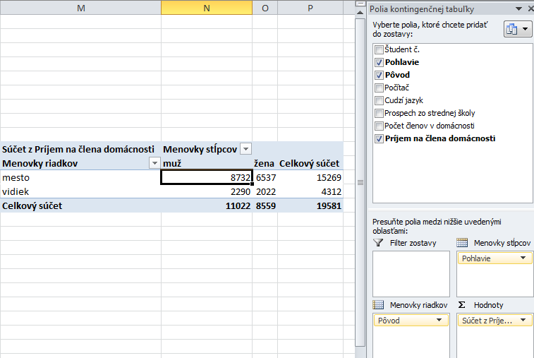
Úloha 1a

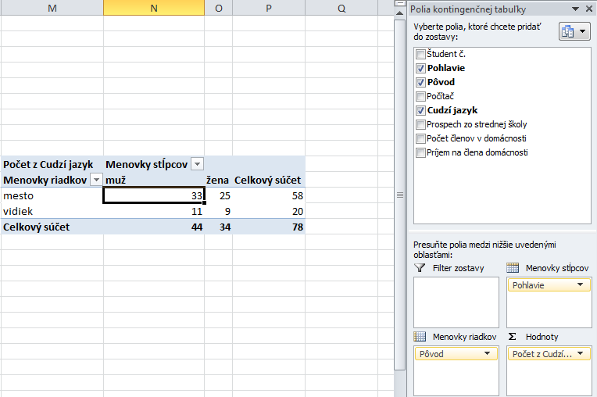
Úloha 1b

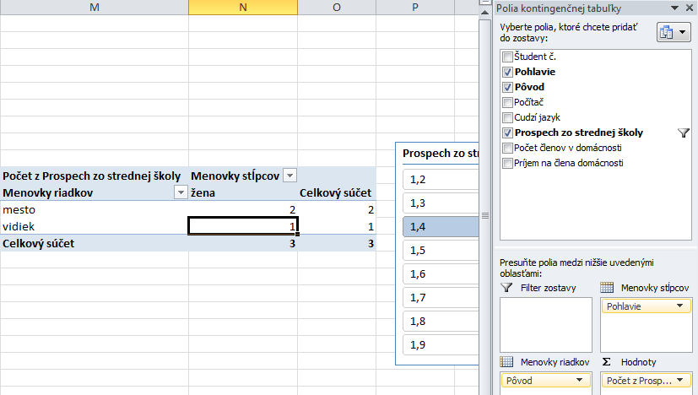
Úloha 1c

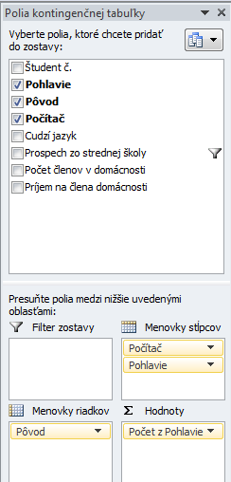
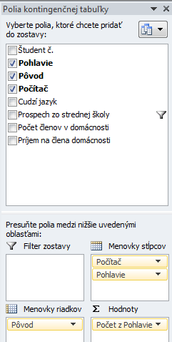
Úloha 1d | Úloha 1e

Úloha 4

